Dashboard
 |  |  |  |  |  |  |  |  |  | <-종목별공시URL은 코스피 코스닥 10개만 끌고와서 Z5:Z24에 넣기

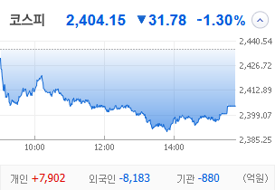
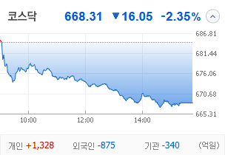
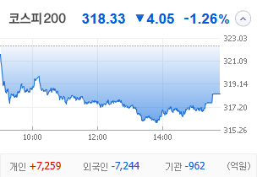
KOSPI | KOSDAQ | KOSPI 200 | 상승종목 |  |  |  |  |  |  |  | 종목별 투자정보
 |  |  | 번호 | 구분 | 등락률순위 | 종목명 | 현재가 | 전일비 | 등락률 | URL | 종목명 | 남선알미늄
 |  |  | 1 | KOSPI | 1 | 오리엔트바이오 | 1,236 | ↑ | 0 | https://finance.naver.com/item/main.naver?code=002630 | 현재가 |  |  | 1700
 |  |  | 2 |  | 2 | SBS | 20,000 | ↑ | 0 | https://finance.naver.com/item/main.naver?code=034120 | 전일비 |  |  | ▲
 |  |  | 3 |  | 3 | 티와이홀딩스우 | 5,580 | ↑ | 0 | https://finance.naver.com/item/main.naver?code=36328K | 등락률 |  |  | 20%
 |  |  | 4 |  | 4 | 코오롱모빌리티그룹우 | 8,870 | ↑ | 0 | https://finance.naver.com/item/main.naver?code=45014K | 거래량 |  |  | 76,166,198
다우산업 | 나스닥 | S&P 500 | 5 |  | 5 | 남선알미우 | 21,400 | ↑ | 0 | https://finance.naver.com/item/main.naver?code=008355 | 시가총액 |  |  | 1,699
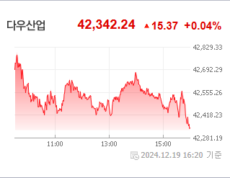
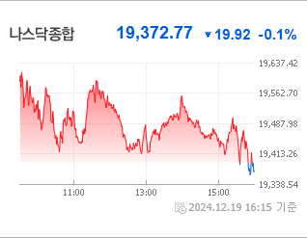
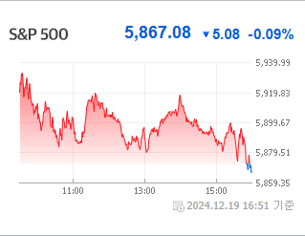
 |  |  | 6 |  | 6 | 남선알미늄 | 1,700 | ▲ | 0 | https://finance.naver.com/item/main.naver?code=008350 | 영업이익 |  |  | 170000%
 |  |  | 7 |  | 7 | HJ중공업 | 5,850 | ▲ | 0 | https://finance.naver.com/item/main.naver?code=097230 | 외국인비율 |  |  | 33276
 |  |  | 8 |  | 8 | 성안머티리얼스 | 699 | ▲ | 0 | https://finance.naver.com/item/main.naver?code=011300 | PER |  |  | 237316
 |  |  | 9 |  | 9 | DB | 1,540 | ▲ | 0 | https://finance.naver.com/item/main.naver?code=012030 | ROE |  |  | 18.89
 |  |  | 10 |  | 10 | HD현대마린솔루션 | 162,000 | ▲ | 0 | https://finance.naver.com/item/main.naver?code=443060 | PBR |  |  | -0.09
USD환율 | JPY환율 | EUR환율 | 11 | KOSDAQ | 1 | 에코아이 | 20,050 | ▲ | 0 | https://finance.naver.com/item/main.naver?code=448280
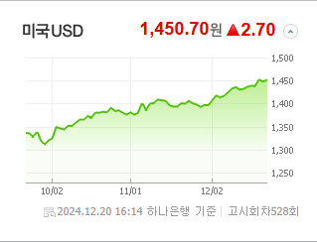
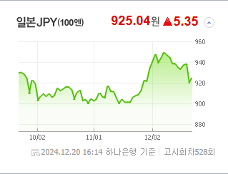
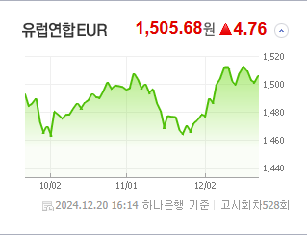
 |  |  | 12 |  | 2 | 퀀텀온 | 698 | ▲ | 0 | https://finance.naver.com/item/main.naver?code=227100 | 종목별 공시지표 |  | 오늘의 리포트
 |  |  | 13 |  | 3 | 인벤티지랩 | 17,420 | ▲ | 0 | https://finance.naver.com/item/main.naver?code=389470 | 파일명 | URL | 구분 | 개수
 |  |  | 14 |  | 4 | 듀켐바이오 | 9,080 | ▲ | 0 | https://finance.naver.com/item/main.naver?code=176750 |  | 0 | 시황정보 | 20
 |  |  | 15 |  | 5 | 켐트로스 | 4,560 | ▲ | 0 | https://finance.naver.com/item/main.naver?code=220260 |  |  | 투자정보 | 14
 |  |  | 16 |  | 6 | 케어젠 | 26,950 | ▲ | 0 | https://finance.naver.com/item/main.naver?code=214370 |  |  | 종목분석 | 28
WIT | 유가 | 금 | 17 |  | 7 | 오스테오닉 | 6,070 | ▲ | 0 | https://finance.naver.com/item/main.naver?code=226400
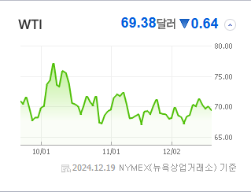
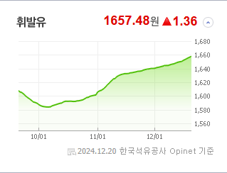
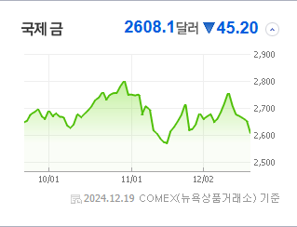
 |  |  | 18 |  | 8 | 에스유홀딩스 | 1,700 | ▲ | 0 | https://finance.naver.com/item/main.naver?code=031860 |  |  | 경제전망리포트
 |  |  | 19 |  | 9 | 일승 | 4,590 | ▲ | 0 | https://finance.naver.com/item/main.naver?code=333430 |  |  | 파일명 | URL
 |  |  | 20 |  | 10 | 알티캐스트 | 1,185 | ▲ | 0 | https://finance.naver.com/item/main.naver?code=085810 |  |  | AG23 | AH23

 | 전일대비
건강관리업체및서비스 | 2.69%
해운사 | 1.98%
조선 | 1.61%
사무용전자제품 | 0.54%
가스유틸리티 | 0.53%
상업서비스와공급품 | 0.21%
생명보험 | 0.05%
석유와가스 | -0.03%
백화점과일반상점 | -0.06%
항공화물운송과물류 | -0.08%
가구 | -0.09%
다각화된소비자서비스 | -0.19%
자동차 | -0.24%
광고 | -0.30%
도로와철도운송 | -0.35%
양방향미디어와서비스 | -0.39%
컴퓨터와주변기기 | -0.45%
무역회사와판매업체 | -0.49%
복합유틸리티 | -0.53%
종이와목재 | -0.63%
기타 | -0.63%
다각화된통신서비스 | -0.66%
인터넷과카탈로그소매 | -0.68%
건설 | -0.68%
IT서비스 | -0.77%
섬유,의류,신발,호화품 | -0.90%
건축자재 | -0.95%
 | 업종별시세 |  | 주요 뉴스 |  |  |  |  |  |  |  | 오늘자 뉴스
 |  |  | 출처 |  | 제목 |  |  |  |  | URL | 제목 |  | 출처 | URL
 |  |  | 파이낸셜뉴스 |  | "오를 때가 됐는데.." 금융주 저가매수 나선 개미들 |  |  |  |  | ▶
 |  |  | 이데일리 |  | 하락장에도 나홀로 오르는 조선株…외국인 ‘픽’ |  |  |  |  | ▶
 |  |  | 한국경제 |  | FOMC 여파' 코스피, 이틀째 급락…외인 1조 매물폭탄 |  |  |  |  | ▶
 |  |  | 이데일리 |  | 다시 시작된 외인 엑소더스…2400선 진땀 사수[코스피 마감] |  |  |  |  | ▶
 |  |  | 한국경제TV |  | "외국인, 8천억 던졌다"…韓 증시 '노답' |  |  |  |  | ▶
 |  |  | 매일경제 |  | “재무우려 덜었지만 4분기 부진”…롯데케미칼 목표가 하향 |  |  |  |  | ▶
 |  |  | 이데일리 |  | 1450원대 고환율 지속 우려에…정부 외환수급대책 총동원 ‘주목’[외환분석] |  |  |  |  | ▶
 |  |  | 더팩트 |  | 코스피, 열흘 만에 2400선 붕괴…코스닥도 2%대 급락 |  |  |  |  | ▶
 |  |  | 뉴시스 |  | "산타 랠리는 커녕"…2400선 무너진 코스피 어디로 |  |  |  |  | ▶
 |  |  | 한국경제 |  | 트럼프노믹스'는 어떤 세상을 만들까[마켓칼럼] |  |  |  |  | ▶
 |  |  | 뉴스1 |  | SK하이닉스, 4% 약세에 다시 '16만닉스'…삼성전자도 2% 급락[핫종목] |  |  |  |  | ▶
 |  |  | 머니투데이 |  | "외인, 무섭게 던지네" 코스피 장중 2400선 붕괴…코스닥 2%↓ |  |  |  |  | ▶
 |  |  | 헤럴드경제 |  | ‘外人·기관 매도 폭격’ 맞은 코스피, 결국 2400 붕괴 [투자360] |  |  |  |  | ▶
 |  |  | 비즈워치 |  | 고려아연, 임시주총 표대결 MBK 우세 속 남은 변수는 |  |  |  |  | ▶
 |  |  | 조선비즈 |  | 코스피 지수, 美 FOMC 충격에 장 중 2400선 붕괴… 8거래일만 |  |  |  |  | ▶
 |  |  | 비즈워치 |  | 계엄과 함께 추락한 '밸류업 ETF', 탄핵으로 '활짝' |  |  |  |  | ▶
 |  |  | 머니투데이 |  | "4만전자 다시 볼라"…외국인 빠진 삼성전자, 내년은? |  |  |  |  | ▶
 |  |  | 문화일보 |  | PBR 0.8배 ‘코로나 수준’… 글로벌 투자 비중도 ‘뚝뚝’ |  |  |  |  | ▶
 |  |  | 머니투데이 |  | 올해 주식 사고 연말 배당받으려면…"26일까지 매수해야" |  |  |  |  | ▶

배경화면저장페이지 나중에 입력해서 수정-디자인중


